DxfExtraction_seres_2013
DxfExtraction_seres_2013

 | dxfファイルから次のデータを抽出するとともに、描画に必要な他のセクションを取り出します。
 |  | LAYER(画層),STYLE(文字スタイル),LINE(線分),LWPOLYLINEL(ポリライン)
 |  | CIRCLE/ARC(円・円弧),TEXT(テキスト),MTEXT(マルチテキスト),POINT(点),ELLIPSE(楕円)

 |  | dxfファイル形式：ver.2013
 |  | データ内容：各図形のグループコードはフル項目

 | 使い方
 |  | DxfExtraction_seres_2013_○○○.jarをダブルクリックすると、次の入力画面になりますので、
 |  | [ファイル選択]をクリックし、抽出したいdxfファイルを開いてください。
 |  | 後述のデータファイルが作成されます。

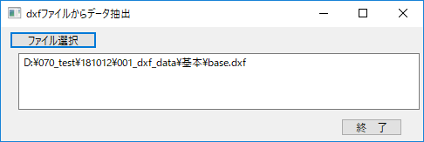

 |  | [終了]をクリックすると終了します。

データファイルの説明

LAYER(画層) |  |  | 0_レイヤー.csv
 | 項目： | No,レーヤー名,色番号,線種名,線太さ,印刷有無
 | グループコード： | G-code,2,62,6,370,290
 | 以下データ： | 1,0,7,CONTINUOUS,-3,1
 |  | 2,テキスト_左,6,CONTINUOUS,-3,1

STYLE(文字スタイル) |  |  | 0_文字スタイル.csv
 | 項目： | No,文字スタイル名,文字の高さ,幅係数,傾斜角度,最後の高さ,1フォント名,2フォント名,TrueType,左記フラグ
 | グループコード： | G-code,2,40,41,50,42,3,4,1000,1071
 | 以下データ： | 1,Standard,0.000000,1.000000,0.000000,0.200000,null,null,MS Gothic,32817
 |  | 2,MS明朝,0.000000,1.000000,0.000000,0.200000,null,null,MS Mincho,32785

LINE(線分) |  |  | 1_線分.csv
 | 項目： | No,始点x,y,z,終点x,y,z,線太さ,色番号,線種名,レーヤー名
 | グループコード： | G-code,10,20,30,11,21,31,370,62,6,8
 | 以下データ： | 1,-0.000013,250.000010,0.000000,0.000013,-250.000010,0.000000,0,0,CONTINUOUS,線分
 |  | 2,250.000010,0.000013,0.000000,-250.000010,-0.000013,0.000000,0,0,null,線分

LWPOLYLINEL(ポリライン) |  |  | 2_ポリライン.csv
 | 項目： | 1,4,1,0,0,null,四角,No,頂点の個数,終端部処理フラグ,線太さ,色番号,線種名,レーヤー名
 | グループコード： | 1,-250.000013,-249.999990,,,,,i,頂点の座標x,y
 | 以下データ： | 2,-250.000013,250.000010
 |  | 3,249.999987,250.000010
 |  | 4,249.999987,-249.999990

CIRCLE/ARC(円・円弧) |  |  | 3_円.csv
 | 項目： | No,中心x,y,z,半径,始点角度,終点角度,線太さ,色番号,線種名,レーヤー名
 | グループコード： | G-code,10,20,30,40,50,51,370,62,6,8
 | 以下データ： | 1,175.370679,-159.178941,0.000000,65.822754,0.000000,0.000000,13,0,HIDDEN,円
 |  | 2,-250.000010,-0.000013,0.000000,100.000000,0.000000,0.000000,0,0,null,円

TEXT(テキスト) |  |  | 4_テキスト.csv
 | 項目： | No,ダミーx,y,z,高さ,文字列,回転角度,幅係数,傾斜角度,スタイル,横72,基準座標x,y,z,縦73,線太さ
 | グループコード： | G-code,10,20,30,40,1,50,41,51,7,72,11,21,31,73,370
 | 以下データ： | 1,-259.898477,36.548223,0.000000,200.000000,20,0.000000,0.000000,0.000000,null,2,0.000000,0.000000,0.000000,1,0,0,null,テキスト_左
 |  | 2,-0.000000,-160.000000,0.000000,160.000000,2,0.000000,0.000000,0.000000,null,0,0.000000,0.000000,0.000000,3,0,0,null,テキスト_右

MTEXT(マルチテキスト) |  |  | 5_マルチテキスト.csv
 | 項目： | No,基準座標x,y,z,高さ,回転角度,矩形幅,B回転角度,アタッチされる点,描画方向,文字列,文字スタイル,ベクトルx,y,z,行間スタイル,行間係数,線太さ,色番号,線種名,レーヤー名
 | グループコード： | G-code,10,20,30,40,50,41,46,71,72,1,7,11,21,31,73,44,370,62,6,8
 | 以下データ： | 1,-483.259048,-108.167897,0.000000,160.000000,0.000000,358.949371,0.000000,1,5,TRE\POUT,null,0.000000,0.000000,0.000000,1,1.000000,0,0,null,テキスト_右
 |  | 2,-790.662185,510.162423,0.000000,160.000000,0.000000,373.166645,0.000000,1,5,QHY\PREW,MS明朝,0.965926,0.258819,0.000000,1,1.500000,13,6,HIDDEN,テキスト_右

POINT(点) |  |  | 6_点.csv
 | 項目： | No,中心x,y,z,線太さ,色番号,線種名,レーヤー名
 | グループコード： | G-code,10,20,30,370,62,6,8
 | 以下データ： | 1,-383.662071,2118.067660,0.000000,0,0,null,点
 |  | 2,-826.474834,1709.045738,0.000000,0,0,null,点

ELLIPSE(楕円) |  |  | 7_楕円.csv
 | 項目： | No,中心x,y,z,長軸x,y,z,比率,開始角度,終了角度,線太さ,色番号,線種名,レーヤー名
 | グループコード： | G-code,10,20,30,11,21,31,40,41,42,370,62,6,8
 | 以下データ： | 1,-2020.727456,1990.667390,0.000000,455.714677,846.833014,0.000000,0.514982,0.000000,6.283185,0,0,null,楕円
 |  | 2,-470.882765,1072.044380,0.000000,247.043735,-194.221806,0.000000,0.379989,0.000000,6.283185,30,0,null,楕円

 |  |  | シート[dxf説明]での該当行

 | z0_前半1.txt |  | 11～565行まで | $HANDSEEDまでのファイル

 |  |  |  |  | ハンドル番号の最大値＋１をこの後に入れる

 | z1_前半2.txt |  | 567～1908行まで | LAYER,STYLEの前までのファイル

 |  |  |  |  | LAYER,STYLEをこの後に入れる

 | z2_中間.txt |  | 2009～2610行まで | ENTITIESの前までのファイル

 |  |  |  |  | ENTITIESの図形データをこの後に入れる

 | z3_後半.txt |  | 2611～末

 | z4_ラストno.txt |  | グループコード：「 5」ハンドル番号の最大値

Dxfdraw2013
Dxfdraw2013

 | 次のデータからdxfファイルを作成します。
 |  | LAYER(画層),STYLE(文字スタイル),LINE(線分),LWPOLYLINEL(ポリライン)
 |  | CIRCLE/ARC(円・円弧),TEXT(テキスト),MTEXT(マルチテキスト),POINT(点),ELLIPSE(楕円)

 |  | dxfファイル形式：ver.2013
 |  | データ内容：各図形のグループコードはフル項目

 | 使い方
 | ① | Dxfdraw2013_○○○.jarをダブルクリックすると、次の入力画面になりますので、
 |  | フォルダ選択のどちらかのトグルボタンをクリックしてください。

 | ② | 各データのファイルを選択してください。
 |  | 各項目のボタンをクリックし、それぞれのデータファイルを開いてください。

 | ③ | dxfファイル「drawing_2013.dxf」が作成されます。

 | ④ | [終了]をクリックすると終了します。

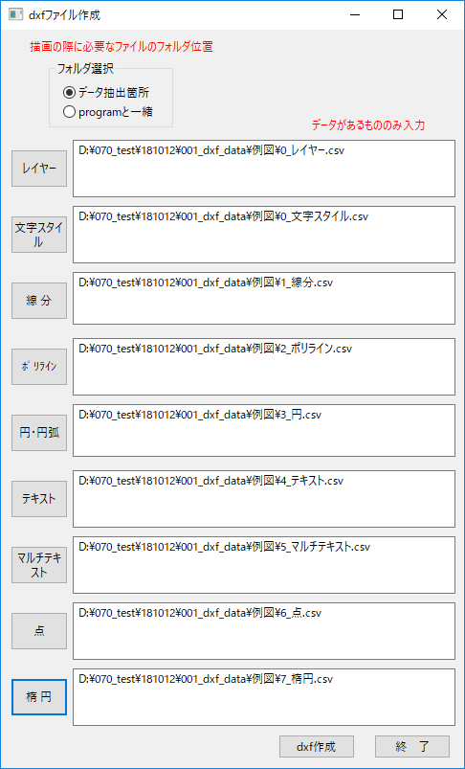

 | データファイルの説明
 |  | データファイルのフォーマットは、シート[DxfExtraction_seres_2013]に示します。
 |  | 従って、抽出してデータを編集したものや、新規に作成してもかまいません。

 | フォルダ選択
 |  | データ抽出箇所 |  | programと一緒
 |  |  | 抽出した次のファイルを使う |  | このファイルを使う中身は「base.dxf」です。
 |  |  | z0_前半1.txt |  | y0_前半1.txt
 |  |  | z1_前半2.txt |  | y1_前半2.txt
 |  |  | z2_中間.txt |  | y2_中間.txt
 |  |  | z3_後半.txt |  | y3_後半.txt
 |  |  | z4_ラストno.txt

ENT(円･円弧)
0 | 円のデータの始まり | 0 | 円弧のデータの始まり |  | 0 | 点のデータの始まり
CIRCLE |  | ARC |  |  | POINT
5 | ハンドル番号 | 5 | ハンドル番号 |  | 5
288 | 16進数 | 28B | 16進数 |  | 281
330 |  | 330 |  |  | 330
1F |  | 1F |  |  | 1F
100 |  | 100 |  |  | 100
AcDbEntity |  | AcDbEntity |  |  | AcDbEntity
8 |  | 8 |  |  | 8
0 | 画層名 | 0 | 画層名 |  | 0 | 画層名
6 |  | 6 |  |  | 6
HIDDEN | 線種名 | DASHED | 線種名 |  | DASHED | 線種名
62 |  | 62 |  |  | 62
正
6 | 色番号 | 6 | 色番号 | 角度の基準 | 6 | 色番号
370 |  | 370 |  |  | 370
9 | 線の太さの値 | 35 | 線の太さの値 |  | 13 | 線の太さの値
0°
100 |  | 100 |  |  | 100
AcDbCircle |  | AcDbCircle |  |  | AcDbPoint
10 |  | 10 |  |  | 10
2931.5470731 | X：中心 | 2888.1169841 | X：中心 |  | 2971.9078134 | X：中心
20 |  | 20 |  |  | 20
1023.9985392 | Y：中心 | 1072.0729483 | Y：中心 |  | 960.89044647 | Y：中心
30 |  | 30 |  | 角度は0°～360°で指定する | 30
0 | Z：中心 | 0 | Z：中心 |  | 0 | Z：中心
40 |  | 40
48.521548032 | 半径 | 56.717155535 | 半径
 |  | 100
 |  | AcDbArc
 |  | 50
 |  | 247.42577181 | 始点角度
 |  | 51
 |  | 191.38398052 | 終点角度

